12016
Pre vypočítanie rozostupov dier pre montáž lamiel doplníme do tabuľky "výšku UT profilu" a požadovaný počet lamiel v "U" alebo "UT" profile.
Po zadaní hodnôt vidíme v tabuľke vypočítané hodnoty rozstupov dier a prekrytia lamiel [mm].
Pri výplni AL-J2016 pre značenie otvorov a uchytenie lamiel na profily AL-U21 a AL-UT21 použijeme strednú drážku, na ktorú značíme diery podľa hodnôt z tabuľky na zvolený počet lamiel a výšku profilov AL-U21 a AL-UT21
Z tabuľky vyberieme vypočítané hodnoty zo stĺpca "Drážka" a postupne podľa hodnôt značíme diery v príslušnej drážke až po poslednú lamelu. Diery značíme od začiatku "U" alebo "UT" profilu.
Doplňte hodnoty
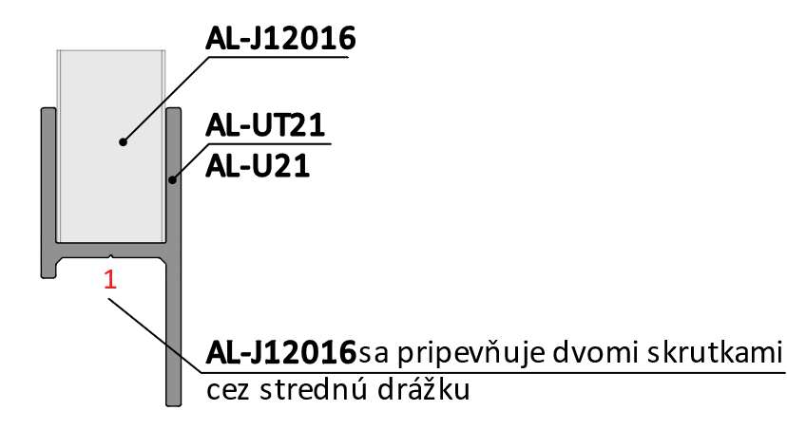
Pri montáži lamiel AL-J12016 nie je potrebné počas značenia dier rozlišovať pravý a ľavý "U" a "UT" profil.
 |  | 2000
Výška "UT" profilu | [mm] |  |  |  |  |  |  | konštanty | Výška | Prekrytie | mm | -24.6
Počet lamiel | [ks ] | 14 |  |  |  |  |  | výška lamely | 120
 |  |  |  |  |  |  |  | 120 | 265
 |  |  |  |  |  |  |  | výška prvej diery | 409
 |  |  |  |  |  |  |  | 30 | 554
 |  |  |  |  |  |  |  | ku dalsej diere | 698
 | Diery v drážkach |  |  |  |  |  |  | 60 | 843
 |  |  |  |  |  |  |  | maximálne prekrytie | 988
Lamela | Drážka 1/3(mm) | Drážka 3/1(mm) |  |  |  |  |  | 0.001 | 1132
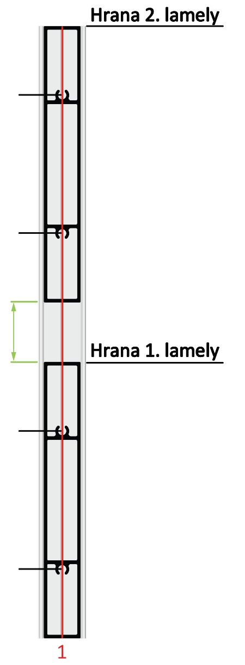
1 | 30 | 90 |  |  |  |  |  |  | 1277
2 | 175 | 235 |  |  |  |  |  |  | 1422
3 | 319 | 379 |  |  |  |  |  |  | 1566
4 | 464 | 524 | 235 |  |  |  |  |  | 1711
5 | 608 | 668 |  |  | Kód |  | Kód |  | 1855
6 | 753 | 813 |  |  | AL-UT21-6 | AL-U21-6 | AL-J12016 |  | 2000
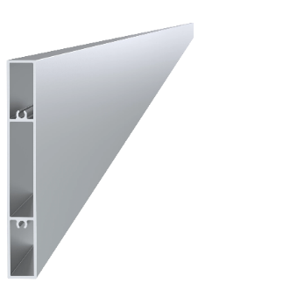
7 | 898 | 958 |  |  |  |  |  |  | 2145
8 | 1042 | 1102 |  |  |  |  |  |  | 2289
9 | 1187 | 1247 | 175 |  |  |  |  |  | 2434
10 | 1332 | 1392 |  |  |  |  |  |  | 2578
11 | 1476 | 1536 |  |  |  |  |  |  | 2723
12 | 1621 | 1681 |  |  |  |  |  |  | 2868
13 | 1765 | 1825 |  |  |  |  |  |  | 3012
14 | 1910 | 1970 |  |  | Dĺžka (výška) |  | Počet |  | 3157
15 | 2055 | 2115 |  |  | 2000mm |  | 14ks |  | 3302
16 | 2199 | 2259 | 90 |  |  |  |  |  | 3446
17 | 2344 | 2404 |  |  |  |  |  |  | 3591
18 | 2488 | 2548 |  |  |  |  |  |  | 3735
19 | 2633 | 2693 |  |  |  |  |  |  | 3880
20 | 2778 | 2838 |  |  | Kód
Reálny (vypočítany) rozostup
21 | 2922 | 2982 | 30 |  | Pre „UT“ profil | Pre „U“ profil
22 | 3067 | 3127 |  |  | E1-3S4.2x19 | E1-4S4.2x19
23 | 3212 | 3272 |  | -24.6
24 | 3356 | 3416
25 | 3501 | 3561
26 | 3645 | 3705 |  | Poznámka
27 | 3790 | 3850

 |  |  |  |  | Počet
 |  |  |  |  | 56ks

